关系图
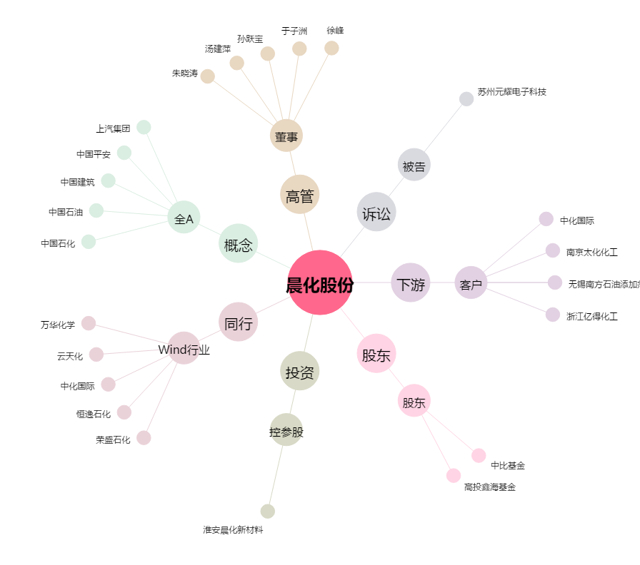
晨化股份[300610.SZ] - 关系概览图

